Sheet1
[Project]
Login
(현재)
- login 페이지에서 입력한 정보 > loginok

(변경)
- login 페이지에서 입력한 정보 > main
- login 페이지에서 유효성 검사 > ajax로 main에 전달 (?)

Main
(현재)
- login > loginOK > main 으로 데이터 받아서 출력되고 있음
- (문제점) "Add a Schedule" 진행하면 받아온 데이터가 사라짐

(변경)
- "Add a Schedule" 데이터를 ajax로 보내기

- main.jsp에서 modal 창 입력 데이터를 js로 처리 (여기에서 ajax도 구현)
그럼 insert는 어디서? main?

스케줄 추가 완료 컨트롤러 페이지
http://localhost:8088/common/schedule/scheduleadd.do

WARN : org.springframework.web.servlet.PageNotFound - No mapping found for HTTP request with URI [/common/*/schedule/scheduleadd.do] in DispatcherServlet with name 'appServlet'
WARN : org.springframework.web.servlet.PageNotFound - No mapping found for HTTP request with URI [/common/schedule/scheduleadd.do] in DispatcherServlet with name 'appServlet'

(1) 진행단계에 따라 숫자 변경 (O) , 게시물 보여지는 위치 변경 (X)
- (jsp) 게시물 개수 변수 sche_cnt , (con) 게시물 개수 변수 list_cnt
-> 멤버 seq 가지고 todo, doing, done 게시물 개수 모두 가져와서 각각 표기
-> 게시물 리스트는 멤버 seq로 모두 가져옴 (특정지을 수 있는 컬럼으로 구분해보자 > state 컬럼 (성공))
 | > select 할때 case문으로 가져옴

/*일정(완료)*/
CREATE TABLE TBL_SCHEDULE (
SEQ NUMBER PRIMARY KEY, |  |  |  |  | /*번호*/
MEMBER_SEQ NUMBER NOT NULL,
CONSTRAINT FK_MEMBER FOREIGN KEY (MEMBER_SEQ) REFERENCES TBL_MEMBER(SEQ) ON DELETE CASCADE, | /*회원번호*/
TITLE VARCHAR2(200) NOT NULL, |  |  |  | /*제목*/
CONTENT VARCHAR2(2000) NOT NULL, |  |  |  | /*내용*/
START_TIME VARCHAR2(20) NOT NULL, |  |  |  | /*시작날짜*/
END_TIME VARCHAR2(20) NOT NULL, |  |  |  | /*끝날짜*/
IMPORTANT NUMBER NOT NULL, |  |  |  | /*중요도*/
TAG VARCHAR2(100) NOT NULL, |  |  |  | /*태그*/
COST NUMBER NOT NULL, |  |  |  |  | /*비용*/
STATE VARCHAR2(50) NOT NULL, |  |  |  | /*상태*/
CASE WHEN START_TIME > SYSDATE THEN TODO, WHEN START_TIME < SYSDATE AND END_TIME > SYSDATE THEN DOING WHEN END_TIME < SYSDATE THEN DONE

REGDATE VARCHAR2(50) NOT NULL, |  |  |  | /*등록일*/
DELFLAG NUMBER NOT NULL |  |  |  | /*삭제*/
);
 |  |  |  |  |  |  |  |  | state
1 | 1 | Programming Study | Java, Oracle, JavaScript Study | 2021.06.22 | 2021.09.26 | 4 | study,coding | 0 | doing | 2021-07-08 | 0

(10/19)
- 기존에 등록되어 있던 & 신규 등록한 일정 나타날 수 있게 > 완료
schedule.xml에서 scheduleAdd 쿼리,,,,,,,,,,,에 member_seq는 어디서 ㅠㅠ

(10/22)
- 스케줄 추가했을 때 DB에 insert 작업
insert into TBL_SCHEDULE (seq, member_seq,title, content, start_time, end_time, important, tag, cost, state, regdate, delflag)
values (seq_schedule.nextVal,)

> member_seq : main_controller에 있음 (session.getAttribute("seq"))
> content, start_time, end_time, important, tag, state, : addController
> cost, regdate, delflag : default 값

- 디폴트 값 제약조건 추가
alter table TBL_SCHEDULE modify cost NUMBER default 0;
alter table TBL_SCHEDULE modify regdate VARCHAR2(50) default sysdate;
> commit 완료

- 날짜비교
> 오늘 날짜는 형식 맞추기 (O) |  |  |  |  |  |  | Javasciprt Study
> start, end 날짜 형식 변경 필요 ("." 없애기) |  |  |  |  |  |  | Javasciprt Study, Programmers Question
> 최종 두개 날짜 비교해서 state 리턴

(*) mybaitsinsert문은 resultType이 필요없음

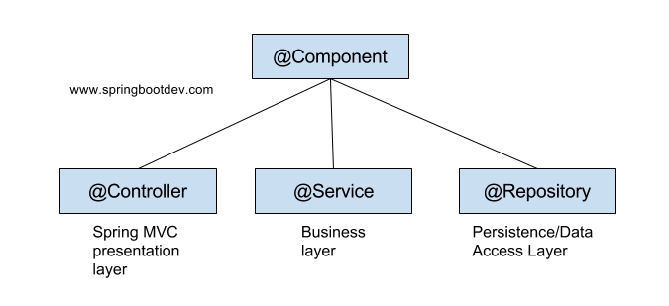
(2) modal창 입력 후 확인 및 닫기 버튼 누르면 내용 다시 비우기

<settings>

<setting name="cacheEnabled" value="false" />

.......

<setting name="jdbcTypeForNull" value="NULL" />

</settings>

출처: https://rebellion21.tistory.com/36 [잡동사니]

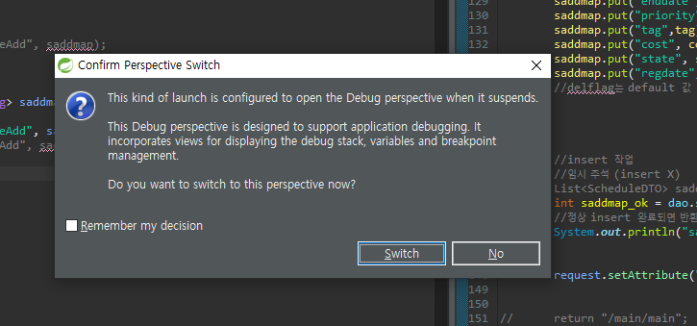

{enddate=20211106, cost=0, regdate=2021.10.23, tag=Javasciprt, state=doing, title=Javasciprt Study, startdate=20211022, priority=4, delflag=0, member_seq=1, content=Javasciprt Study & Programmers Question}

{enddate=20211106, cost=0, regdate=2021.10.23, tag=Javasciprt, state=doing, title=Javasciprt Study, startdate=20211022, priority=3, delflag=0, member_seq=1, content=Javasciprt Study & Programmers Question}

(seq,,)

 |  |  | ,jdbcType=VARCHAR

{enddate=, cost=0, regdate= tag=, state=doing, title=, startdate=, priority=3, delflag=0, member_seq=1, content=}

insert into TBL_SCHEDULE (seq, member_seq,title, content, start_time, end_time, important, tag, cost, state, regdate, delflag)
values (seq_schedule.nextVal,1,"Javasciprt Study","Javasciprt Study & Programmers Question","20211022","20211106",4,"Javasciprt",0,"doing","2021.10.23",0)

ORA-01400: cannot insert NULL into ("TOY"."TBL_SCHEDULE"."MEMBER_SEQ")
ORA-01400 : NULL을 ("DB명"."테이블명"."칼럼") 삽입할 수 없습니다

member_seq 왜 null이지?

[10/31]
- modal 창 닫거나 완료 했을 때 내용 지우기 > 완료

[11/1]
- 필터 front 완료

[11/3]
- 시작,끝 날짜 "." 넣기
> 기존 데이터 update (DB select 정상완료)
> 신규 데이터도 "." 있는걸로 insert 되게 > 완료

- 필터 기능 입히기
a. 검색어 가져오기
- form 태그 X , ajax로 사용
- select 할때 필요한 정보는?

- tag가 제대로 나오지 않음
- 첫번째 레코드의 tag 값으로만 찍힘

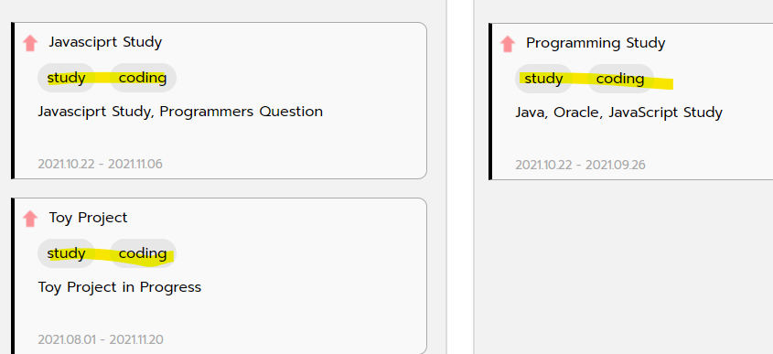

main 에서 ajax로 filter controller로 보냄…
근데 쿼리는 scheduleList 를 그대로 사용해야함. (main controller에서 데이터 전달해서 select)
 | - 로그인 id,pw만 알면 됨

[11/10]
- main.jsp 에서 ajax로 필터 검색 값 Filter.Controller로 보내주면,, select
 | > main.controller에서 user id,pw를 jsp로 전달 해줘야 함
 | > hidden 태그로 데이터 숨기고 js로 값 가져오기!
▶ hashmap foreach로 돌릴 때는 ###.value로 작성하기

(*) 오늘 작업 진행도 : main에서 filter controller 에 데이터 전달 성공

[11/15]
- select 해서 결과 출력하기
mybaits에서 like절
title like '%' || #{keyword} || '%'

No converter found for return value of type:
> ajax에서 데이터를 못받아서?

[11/19]
ajax로 db
http://mystes1.blogspot.com/2016/12/web-jsp-ajax-db.html

[11/22]
- 검색할 때 모두 display none 진행.
- 검색조건에 맞는 스케줄만 display 진행

[12/13]
- 검색조건에 맞는 스케줄 제외하고 숨기기 작업 진행해야 함.
▷숨기기 진행하려는 스케줄 찾아야 함.
- 어떻게 찾지???
 | a) 모르겠는데
 | b) 몰ㄹ…라

temp_text::::
Java, Oracle, JavaScript StudyJavasciprt Study, Programmers QuestionToy Project in Progress

jstl 에서 아이디 동적으로 주고 싶을 떄
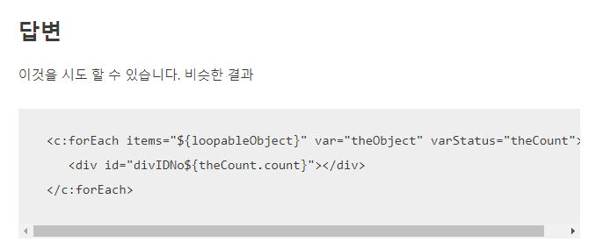

[12/14]
- Date 검색 완료하기

@Autowired
- Bean을 자동으로 주입

[12/16]
오늘 작업량
- DB select시 datesize 값 0 나오는거 확인
> 완료 (start, end 데이터 select 하는 부분 분리했음)

(*) mybatis 쿼리 출력
https://addio3305.tistory.com/66

[12/17]
ajax로 검색 결과만 출력하는 부분 작업
a. 검색결과에 해당하는 스케줄 찾기
b. 찾은 스케줄 css 변경

[12/20]
- 스케줄 추가시 박스 뒤틀림 수정
- 스케줄 삭제 기능

[12/21]
- 스케줄 삭제 기능 구현
$(this).closest('ul').attr('id');

[12/23]
- 삭제 버튼 클릭시 형제 태그 중 doing_title1을 찾아 값 가져오기
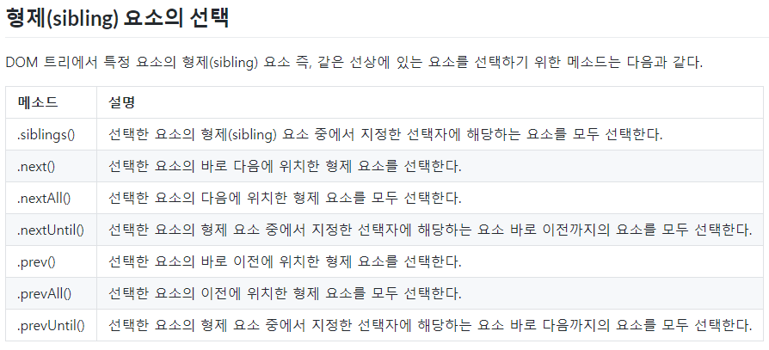

- 부모의 id 를 가져와서 형제태그를 선택하여 값 가져오기

